画面
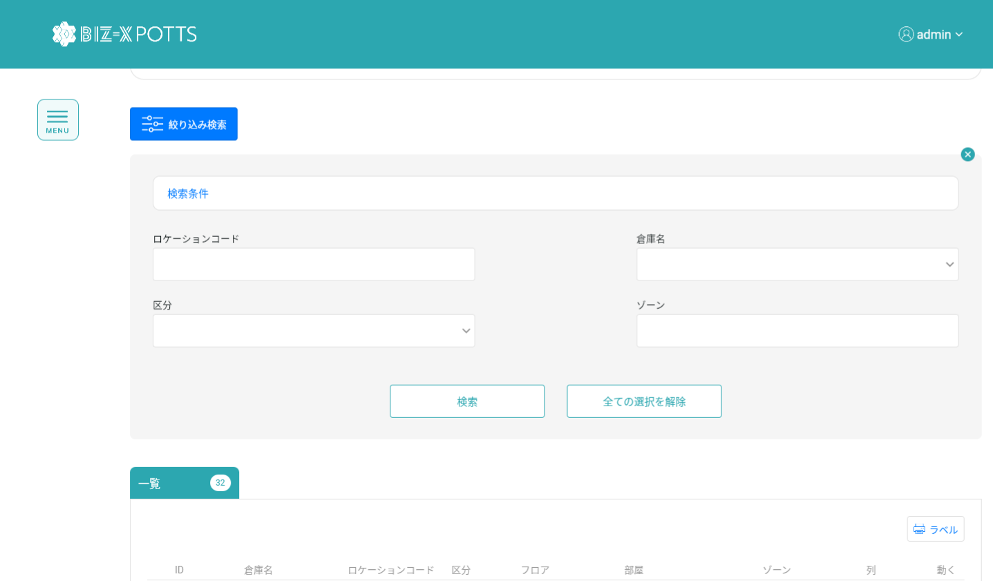
機能設計書 |  | システム名 | プロジェクト名 | 登録日付 |  | 更新日付
 |  | Biz-X POTTS
画面レイアウト |  | サブシステム名 | 機能名名 | 登録担当者 |  | 更新担当者
 |  | マスタ | ロケーションマスタ管理

 | 画面レイアウト

 |  |  |  |  | クリア：データを消去し、ページ状態に戻す
 |  |  |  |  | 明細：グレーボタン：登录
 |  |  |  |  | 修正：正常ボタン：修正
 |  |  |  |  | 初期化：通常ボタン：登録

画面 (SP)
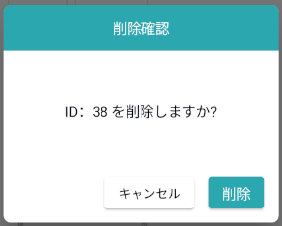
機能設計書 |  | システム名 | プロジェクト名 | 登録日付 | 更新日付
 |  | Biz-X POTTS
画面レイアウト |  | サブシステム名 | 機能名名 | 登録担当者 | 更新担当者
 |  | マスタ | ロケーションマスタ管理

 | 画面レイアウト

画面項目定義 (SP)
機能設計書 |  |  | システム名 |  |  |  | プロジェクト名 |  |  |  |  |  | 登録日付 |  |  | 更新日付
 |  |  | Biz-X POTTS
画面項目定義 |  |  | サブシステム名 |  |  |  | 機能名名 |  |  |  |  |  | 登録担当者 |  |  | 更新担当者
 |  |  | マスタ |  |  |  | ロケーションマスタ管理

No | 項目名 | ID | 種類 | 属性 | DB 桁数 | 画面 桁数 | IO | タブ | 必須 | 表示 | 配置 | IME | ref | chk | 書式 |  | 概要 | 登録時仕様 |  | 更新時仕様
 |  |  |  |  |  |  |  |  |  |  |  |  |  |  |  |  |  | 取得元 | 仕様 | 取得元 （照会/削除も同様） | 仕様
PC端を参照
 | 基本情報
 | ID |  |  |  |  |  |  |  |  |  |  |  |  |  |  |  | 修正時表示、非活性 | mtb_location(ロケーションマスタ) | id
 | 会社名 |  |  |  |  |  |  |  |  |  |  |  |  |  |  |  | adminログインの場合： ドロップダウンボックス 会社管理者ログインの場合： 登録者の会社名を表示する、非活性 | mtb_location(ロケーションマスタ) | 会社ID
 | 倉庫名 |  |  |  |  |  |  |  |  |  |  |  |  |  |  |  | ドロップダウンボックス | mtb_location(ロケーションマスタ) | 倉庫ID
 | ロケーションコード |  |  |  |  |  |  |  |  |  |  |  |  |  |  |  | 非活性 自動生成（倉庫略称+'-'+区分+'-'+ゾーン+'-'+列+'-'+棚+'-'+段） | mtb_location(ロケーションマスタ) | ロケーションコード
 | 区分 |  |  |  |  |  |  |  |  |  |  |  |  |  |  |  | ドロップダウンボックス（棚(S)、カゴ車またはオリコン(C)、箱（段ボール）(B)） | mtb_location(ロケーションマスタ) | 区分
 | フロア |  |  |  |  |  |  |  |  |  |  |  |  |  |  |  |  | mtb_location(ロケーションマスタ) | フロア
 | 部屋 |  |  |  |  |  |  |  |  |  |  |  |  |  |  |  |  | mtb_location(ロケーションマスタ) | 部屋
 | ゾーン |  |  |  |  |  |  |  |  |  |  |  |  |  |  |  | 例：A1,B1,C1,D1,E1 | mtb_location(ロケーションマスタ) | ゾーン
 | 列 |  |  |  |  |  |  |  |  |  |  |  |  |  |  |  | 例：A,B,C,D,E | mtb_location(ロケーションマスタ) | 列
 | 棚 |  |  |  |  |  |  |  |  |  |  |  |  |  |  |  | 例：01,02,03,04,05 | mtb_location(ロケーションマスタ) | 棚
 | 段 |  |  |  |  |  |  |  |  |  |  |  |  |  |  |  | 例：1,2,3,4,5 | mtb_location(ロケーションマスタ) | 段
 | 間口 |  |  |  |  |  |  |  |  |  |  |  |  |  |  |  |  | mtb_location(ロケーションマスタ) | 間口
 | 保管容量 |  |  |  |  |  |  |  |  |  |  |  |  |  |  |  |  | mtb_location(ロケーションマスタ) | 保管容量
 | エリア |  |  |  |  |  |  |  |  |  |  |  |  |  |  |  |  | mtb_location(ロケーションマスタ) | エリア
 | 社内備考1 |  |  |  |  |  |  |  |  |  |  |  |  |  |  |  |  | mtb_location(ロケーションマスタ) | 社内備考1
 | 社内備考2 |  |  |  |  |  |  |  |  |  |  |  |  |  |  |  |  | mtb_location(ロケーションマスタ) | 社内備考2
 | 検索条件
 | ロケーションコード |  |  |  |  |  |  |  |  |  |  |  |  |  |  |  |  | mtb_location(ロケーションマスタ) | ロケーションコード
 | 倉庫 |  |  |  |  |  |  |  |  |  |  |  |  |  |  |  |  | mtb_location(ロケーションマスタ) | 倉庫ID
 | 区分 |  |  |  |  |  |  |  |  |  |  |  |  |  |  |  |  | mtb_location(ロケーションマスタ) | 区分
 | ゾーン |  |  |  |  |  |  |  |  |  |  |  |  |  |  |  |  | mtb_location(ロケーションマスタ) | ゾーン
 | 会社名 |  |  |  |  |  |  |  |  |  |  |  |  |  |  |  | adminログインの場合： ドロップダウンボックス 会社管理者ログインの場合：非表示 | mtb_location(ロケーションマスタ) | 会社ID
 | ロケーション明細一覧
 | id |  |  |  |  |  |  |  |  |  |  |  |  |  |  |  |  | mtb_location(ロケーションマスタ) | id
 | 会社名 |  |  |  |  |  |  |  |  |  |  |  |  |  |  |  |  | mtb_location(ロケーションマスタ) | 会社ID
 | 倉庫名 |  |  |  |  |  |  |  |  |  |  |  |  |  |  |  |  | mtb_location(ロケーションマスタ) | 倉庫ID
 | ロケーションコード |  |  |  |  |  |  |  |  |  |  |  |  |  |  |  |  | mtb_location(ロケーションマスタ) | ロケーションコード
 | 区分 |  |  |  |  |  |  |  |  |  |  |  |  |  |  |  |  | mtb_location(ロケーションマスタ) | 区分
 | フロア |  |  |  |  |  |  |  |  |  |  |  |  |  |  |  |  | mtb_location(ロケーションマスタ) | フロア
 | 部屋 |  |  |  |  |  |  |  |  |  |  |  |  |  |  |  |  | mtb_location(ロケーションマスタ) | 部屋
 | ゾーン |  |  |  |  |  |  |  |  |  |  |  |  |  |  |  |  | mtb_location(ロケーションマスタ) | ゾーン
 | 列 |  |  |  |  |  |  |  |  |  |  |  |  |  |  |  |  | mtb_location(ロケーションマスタ) | 列
 | 棚 |  |  |  |  |  |  |  |  |  |  |  |  |  |  |  |  | mtb_location(ロケーションマスタ) | 棚
 | 段 |  |  |  |  |  |  |  |  |  |  |  |  |  |  |  |  | mtb_location(ロケーションマスタ) | 段
 | 間口 |  |  |  |  |  |  |  |  |  |  |  |  |  |  |  |  | mtb_location(ロケーションマスタ) | 間口
 | 保管容量 |  |  |  |  |  |  |  |  |  |  |  |  |  |  |  |  | mtb_location(ロケーションマスタ) | 保管容量
 | エリア |  |  |  |  |  |  |  |  |  |  |  |  |  |  |  |  | mtb_location(ロケーションマスタ) | エリア

イベント仕様 (SP)
機能設計書 |  |  | システム名 |  | プロジェクト名 | 登録日付 |  | 更新日付
 |  |  | Biz-X POTTS
イベント仕様 |  |  | サブシステム名 |  | 機能名名 | 登録担当者 |  | 更新担当者
 |  |  | マスタ |  | ロケーションマスタ管理

PC端を参照
No | 対象 | イベント |  | 処理内容 |  |  | 備考
 |  | 初期化 |  | 現在ログインしているユーザの会社検索対応データに基づいて一覧画面に表示される 検索テーブル：mtb_location(ロケーションマスタ) 倉庫ドロップダウンボックスのデータ検索 検索表：mtb_warehouse（倉庫マスタ） |  |  | admin管理者
 |  |  |  | 現在ログインしているユーザの会社検索対応データに基づいて一覧画面に表示される 検索テーブル：mtb_location(ロケーションマスタ) 条件：会社_ID＝登録者の会社ID 倉庫ドロップダウンボックスのデータ検索 検索表：mtb_warehouse（倉庫マスタ） 検索条件：会社_ID＝登録者の会社ID |  |  | 会社管理者
 |  | クリア |  | 基本情報の項目のデータを消去し、ページ状態をページ状態に戻す
 |  | 登録/修正 |  | 登録/修正：必須項目がすべて記入されているかどうかをチェック チェックが通過したら、データを挿入/更新する 挿入/更新表：mtb_location(ロケーションマスタ)
 | 基本情報 | ロケーションコード自動生成 |  | 「倉庫」「区分」「ゾーン」「列」「棚」「段」変更の場合、自動に変更
 | 検索条件 | 検索 |  | 設定された検索条件に基づいて検索を行う 検索表：mtb_location(ロケーションマスタ) 条件：「ロケーションコード」like 入力のロケーションコード 「倉庫ID」＝入力選択の倉庫ID 「区分」=入力選択の区分 「ゾーン」＝入力のゾーン 検索結果が画面に表示される |  |  | admin管理者
 |  |  |  | 設定された検索条件に基づいて検索を行う 検索表：mtb_location(ロケーションマスタ) 条件：「ロケーションコード」like 入力のロケーションコード 「倉庫ID」＝入力選択の倉庫ID 「区分」=入力選択の区分 「ゾーン」＝入力のゾーン 会社_ID＝登録者の会社ID 検索結果が画面に表示される |  |  | 会社管理者
 |  | 検索条件全解除 |  | 現在記入されている検索条件をクリアする
 | table一覧データ | 明細 |  | 明細をクリックすると、対応データが基本情報に表示されます。変更できません。登録ボタンはグレーです
 | table一覧データ | 修正 |  | 修正をクリックすると、対応データが基本情報に表示されます。修正可能です。クリック修正、データを更新する
 | table一覧データ | 削除 |  | 削除をクリックして、ダイアログボックスを表示します。対応するデータを削除します。 更新表：mtb_location(ロケーションマスタ) 条件：id=選択データの「id」 フィールド：「削除区分」=「1:強制終了」

